상품제안서
초음파 보냉가방 | 상품코드: S43222

 |  |  |  |  |  |  | 02-713-8555 | www.synergygift.co.kr
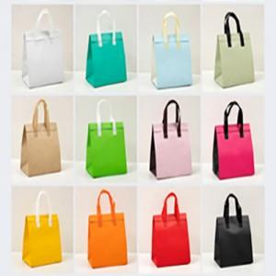

【상세/제작정보】

【인쇄/포장옵션】 | 실크, 풀칼라 / OPP(비닐)

【공급단가】 | 수량 | 300~ | 500~ | 1,000~ | 3,000~ | 5,000~
*VAT별도 | 소 | 840원 | 820원 | 790원 | 760원 | 730원
 | 중 | 910원 | 880원 | 860원 | 810원 | 790원
 | 대 | 970원 | 950원 | 920원 | 870원 | 840원
 | 특대 | 1,100원 | 1,070원 | 1,040원 | 990원 | 960원

【상품 URL】 | https://www.synergygift.co.kr:443/src/goods_detail.php?gdno=43222

